Лист1
24 | 12 | 48 | 70 | 55 | 2 | 86 | 13 | 68 | 91 | 83 | 17 | 26 | 45 | 48 | 98 | 8 | 91 | 63 | 66
11 | 74 | 28 | 64 | 93 | 68 | 87 | 17 | 24 | 77 | 98 | 80 | 56 | 84 | 6 | 3 | 12 | 70 | 99 | 39
6 | 61 | 64 | 67 | 88 | 72 | 81 | 40 | 70 | 98 | 19 | 34 | 45 | 52 | 31 | 67 | 7 | 82 | 58 | 87
41 | 83 | 56 | 74 | 7 | 80 | 80 | 38 | 97 | 88 | 35 | 32 | 95 | 7 | 65 | 77 | 90 | 14 | 57 | 92
36 | 97 | 54 | 16 | 68 | 97 | 82 | 32 | 19 | 6 | 97 | 63 | 66 | 8 | 55 | 85 | 27 | 36 | 9 | 57
12 | 80 | 88 | 50 | 98 | 2 | 31 | 61 | 89 | 13 | 23 | 64 | 11 | 65 | 39 | 81 | 30 | 18 | 2 | 60
3 | 3 | 25 | 58 | 4 | 94 | 77 | 82 | 19 | 31 | 53 | 60 | 76 | 80 | 56 | 72 | 90 | 21 | 80 | 90
77 | 5 | 17 | 72 | 32 | 38 | 9 | 86 | 70 | 4 | 34 | 7 | 71 | 8 | 88 | 63 | 53 | 25 | 26 | 98
23 | 49 | 97 | 39 | 60 | 3 | 44 | 46 | 94 | 25 | 58 | 6 | 39 | 24 | 94 | 49 | 85 | 80 | 31 | 27
73 | 66 | 48 | 86 | 39 | 39 | 11 | 36 | 22 | 31 | 43 | 80 | 49 | 91 | 51 | 33 | 84 | 57 | 26 | 79
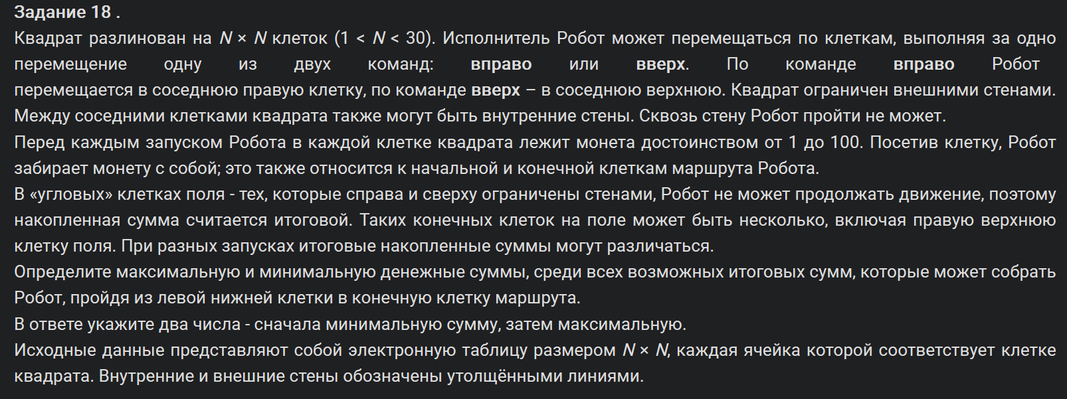
92 | 11 | 68 | 47 | 99 | 65 | 35 | 89 | 95 | 27 | 50 | 58 | 70 | 60 | 58 | 3 | 45 | 62 | 70 | 10
37 | 40 | 95 | 79 | 74 | 48 | 29 | 86 | 17 | 44 | 36 | 96 | 1 | 26 | 13 | 68 | 65 | 78 | 56 | 3
7 | 8 | 82 | 63 | 12 | 56 | 48 | 99 | 42 | 100 | 47 | 14 | 55 | 14 | 26 | 66 | 93 | 1 | 18 | 34
37 | 58 | 64 | 69 | 97 | 52 | 60 | 77 | 19 | 28 | 39 | 49 | 33 | 51 | 64 | 84 | 64 | 10 | 57 | 43
36 | 46 | 70 | 89 | 31 | 74 | 93 | 26 | 40 | 36 | 37 | 86 | 57 | 62 | 76 | 92 | 59 | 17 | 48 | 70
25 | 1 | 37 | 24 | 87 | 43 | 49 | 80 | 30 | 7 | 39 | 32 | 82 | 10 | 38 | 17 | 23 | 64 | 42 | 18
38 | 47 | 28 | 37 | 12 | 51 | 12 | 96 | 71 | 28 | 63 | 95 | 40 | 50 | 27 | 57 | 33 | 20 | 4 | 39
15 | 68 | 41 | 61 | 45 | 7 | 7 | 10 | 61 | 14 | 15 | 93 | 94 | 32 | 97 | 74 | 97 | 73 | 63 | 18
10 | 23 | 50 | 90 | 76 | 82 | 2 | 90 | 54 | 75 | 2 | 5 | 28 | 87 | 21 | 75 | 87 | 68 | 47 | 61
65 | 67 | 11 | 22 | 69 | 55 | 37 | 10 | 73 | 89 | 69 | 80 | 79 | 84 | 27 | 49 | 32 | 89 | 9 | 10

668 | 965 | 1029 | 1162 | 1372 | 1387 | 1558 | 1571 | 1786 | 1877 | 1960 | 1977 | 2003 | 2048 | 2096 | 2194 | 2202 | 2348 | 2419 | 2485 | min | 872
644 | 953 | 981 | 1092 | 1317 | 1385 | 1472 | 1546 | 1718 | 1887 | 1985 | 2065 | 1833 | 1917 | 1961 | 2071 | 2110 | 2257 | 2356 | 2395 | max | 2485
633 | 879 | 951 | 1028 | 1224 | 1296 | 1377 | 1529 | 1694 | 1810 | 1829 | 1863 | 1777 | 1829 | 1955 | 2068 | 2098 | 2187 | 2245 | 2341
627 | 818 | 887 | 961 | 1136 | 1306 | 1388 | 1489 | 1624 | 1712 | 1747 | 1779 | 1732 | 1739 | 1924 | 2001 | 2091 | 2105 | 2162 | 2254
586 | 735 | 831 | 882 | 1129 | 1226 | 1308 | 1451 | 1527 | 1533 | 1641 | 1704 | 1637 | 1713 | 1859 | 2010 | 2037 | 2073 | 2082 | 2066
550 | 638 | 777 | 866 | 1061 | 1093 | 1199 | 1419 | 1508 | 1521 | 1544 | 1616 | 1571 | 1705 | 1804 | 1925 | 1964 | 1982 | 2037 | 2009
538 | 558 | 689 | 816 | 963 | 1091 | 1168 | 1358 | 1408 | 1439 | 1492 | 1552 | 1560 | 1640 | 1765 | 1844 | 1934 | 1955 | 2035 | 1949
535 | 555 | 664 | 758 | 959 | 997 | 1006 | 1276 | 1389 | 1393 | 1436 | 1443 | 1484 | 1508 | 1709 | 1772 | 1825 | 1860 | 1892 | 1859
458 | 550 | 647 | 686 | 927 | 935 | 987 | 1190 | 1319 | 1344 | 1402 | 1424 | 1413 | 1500 | 1621 | 1670 | 1755 | 1835 | 1866 | 1761
435 | 501 | 549 | 635 | 867 | 932 | 943 | 1144 | 1225 | 1261 | 1323 | 1418 | 1374 | 1476 | 1527 | 1560 | 1644 | 1701 | 1727 | 1734
362 | 373 | 441 | 488 | 828 | 893 | 928 | 1108 | 1203 | 1230 | 1280 | 1338 | 1325 | 1385 | 1443 | 1547 | 1679 | 1522 | 1645 | 1655
270 |  |  |  | 729 | 799 | 862 | 1019 | 1036 | 1119 | 1158 | 1254 | 1255 | 1281 | 1337 | 1544 | 1634 | 1460 | 1575 | 1594
233 |  |  |  | 655 | 751 | 833 | 933 | 975 | 1075 | 1122 | 1136 | 1191 | 1223 | 1324 | 1476 | 1569 | 1382 | 1519 | 1591
226 |  |  |  | 643 | 695 | 785 | 834 | 853 | 881 | 937 | 1084 | 1129 | 1209 | 1298 | 1410 | 1474 | 1381 | 1501 | 1557
189 |  |  |  | 546 | 632 | 725 | 757 | 801 | 837 | 898 | 1035 | 1096 | 1158 | 1234 | 1326 | 1385 | 1371 | 1444 | 1514
153 |  |  |  | 515 | 558 | 607 | 731 | 761 | 768 | 861 | 949 | 1039 | 1049 | 1091 | 1174 | 1253 | 1354 | 1396 | 1414
128 | 270 | 298 | 393 | 428 | 511 | 523 | 651 | 731 | 759 | 822 | 917 | 957 | 1007 | 1053 | 1157 | 1230 | 1290 | 1337 | 1390
90 | 223 | 264 | 356 | 416 | 460 | 467 | 555 | 660 | 688 | 703 | 796 | 890 | 929 | 1026 | 1100 | 1197 | 1270 | 1333 | 1351
75 | 155 | 205 | 295 | 371 | 453 | 455 | 545 | 599 | 674 | 676 | 681 | 754 | 897 | 918 | 993 | 1080 | 1148 | 1195 | 1256
65 | 132 | 143 | 165 | 234 | 289 | 326 | 336 | 409 | 498 | 567 | 647 | 726 | 810 | 837 | 886 | 918 | 1007 | 1016 | 1026

